Worksheet
INVOICE

Company/公司 | 株式会社Cieze
Address/地址 | Tokyo-to,Patio Harajuku 103,3-15-22,JINGUMAE,SIBUYA-KU,パティオ原宿 103
Name/收件人 | 株式会社CiezeカブシキカイシャシーズCieze Co., Ltd.
Zip code/邮编 | 150-0001
Telphone/电话 | 0368648887 /

Full Description of Goods |  | URL | ID | Unit Value | Quanutity | subTotal | picture
详细商品名 |  | 产品链接 | 产品ID | 单价(CNY) | 数量 | 小计(CNY) | 图片 | SKU
2025夏季~尖头皮带扣细跟皮带扣单鞋女欧美包头银色后空高跟凉鞋 |  | https://detail.1688.com/offer/711770438230.html | 1317294 | 41 | 122 | 5002 | 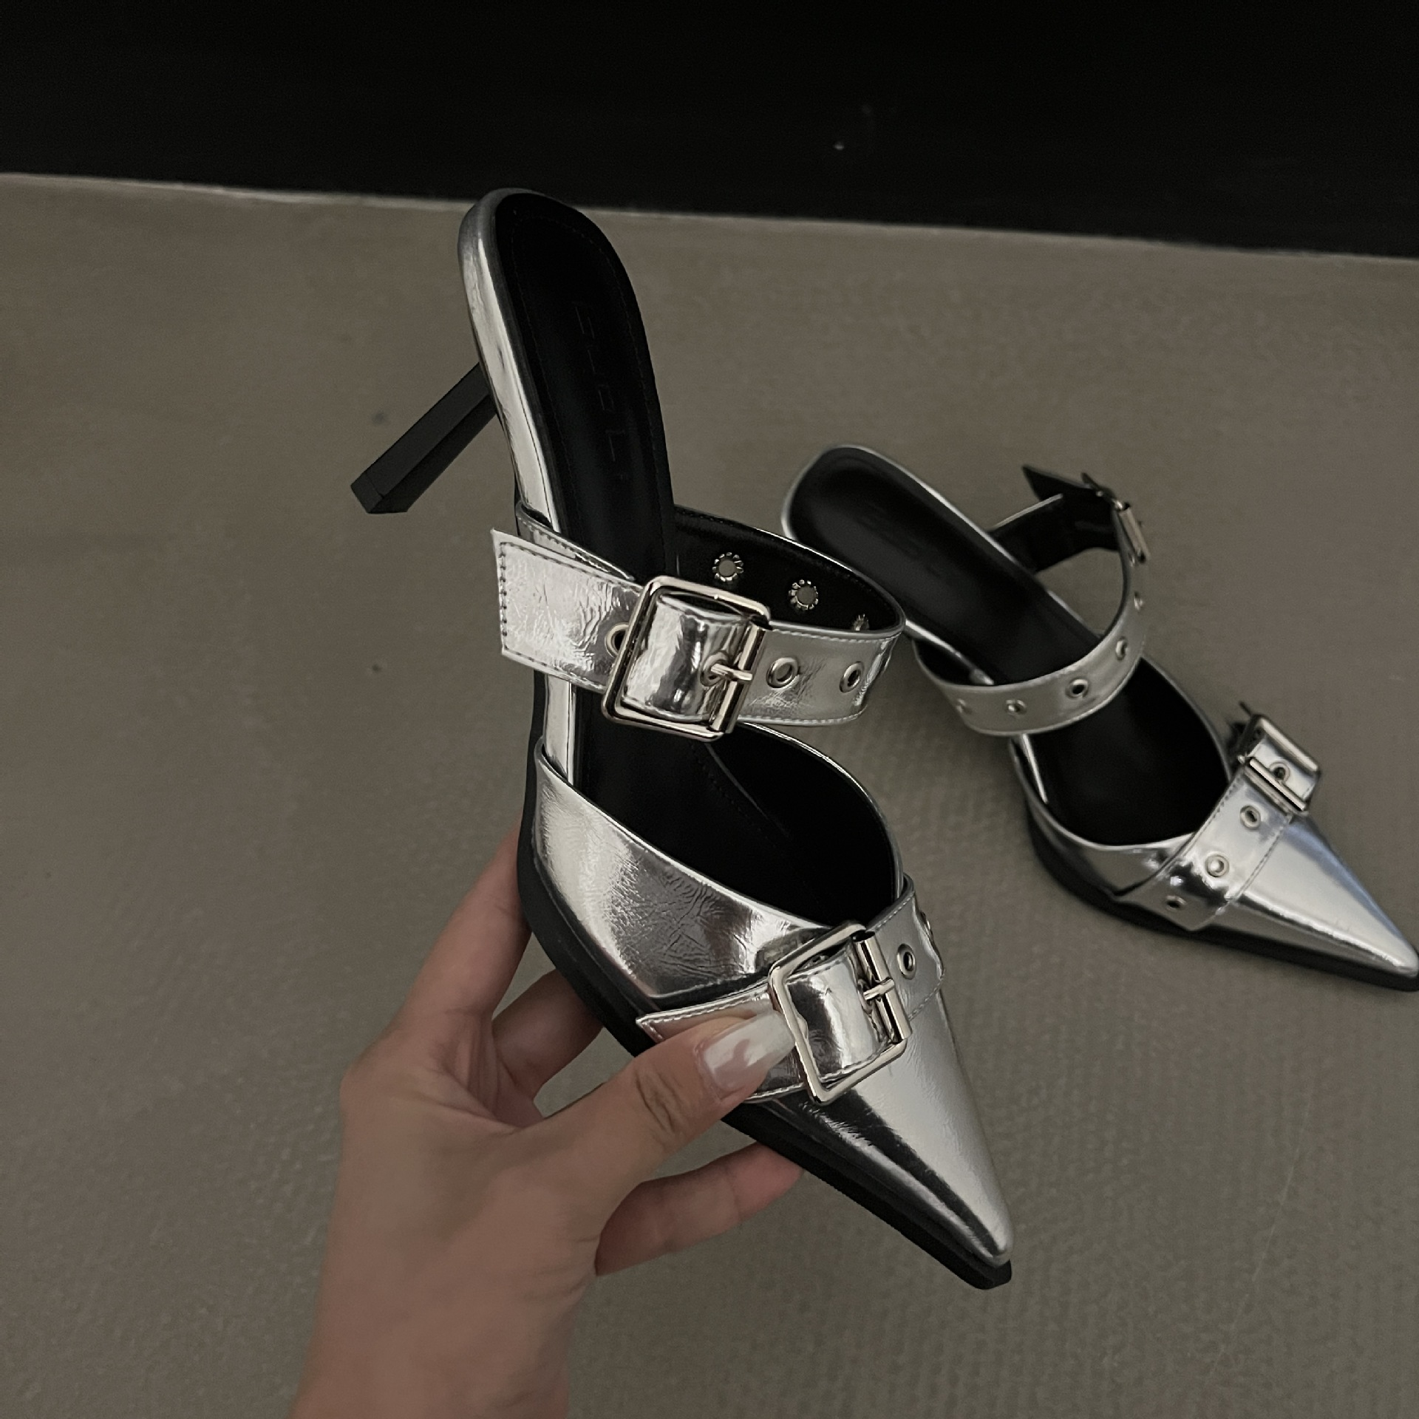 | SATK-201681
2025新款法式荷叶边波点衬衫女秋季设计感绑带宽松别致上衣优雅 |  | https://detail.1688.com/offer/907462866137.html | 1317315 | 24.9 | 43 | 1070.7 |  | MM-753
秋季法式辣妹性感v领蕾丝修身显瘦长袖T恤纯欲风时尚小众ins上衣 |  | https://detail.1688.com/offer/841623150679.html | 1319439 | 26 | 34 | 884 | 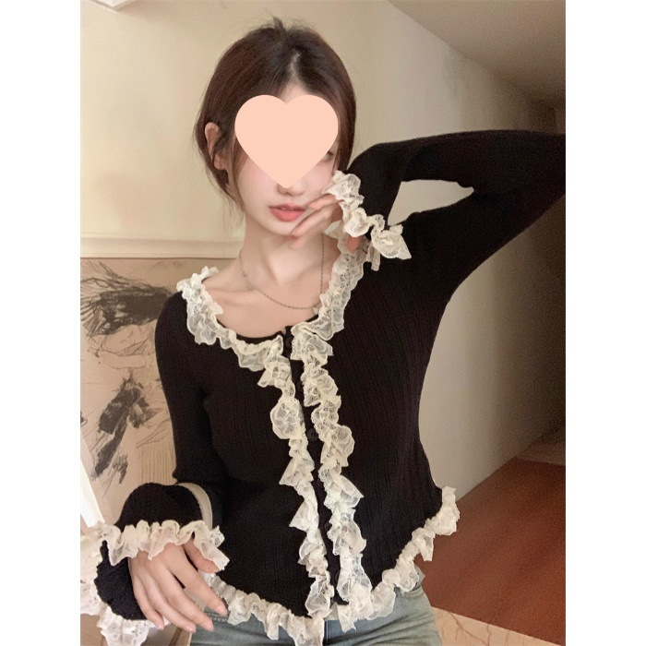 | MM-737
 |  |  |  |  | Total Packages | Total Value
 |  |  |  |  | 199 | 6956.7

